Kurzfristige Finanz
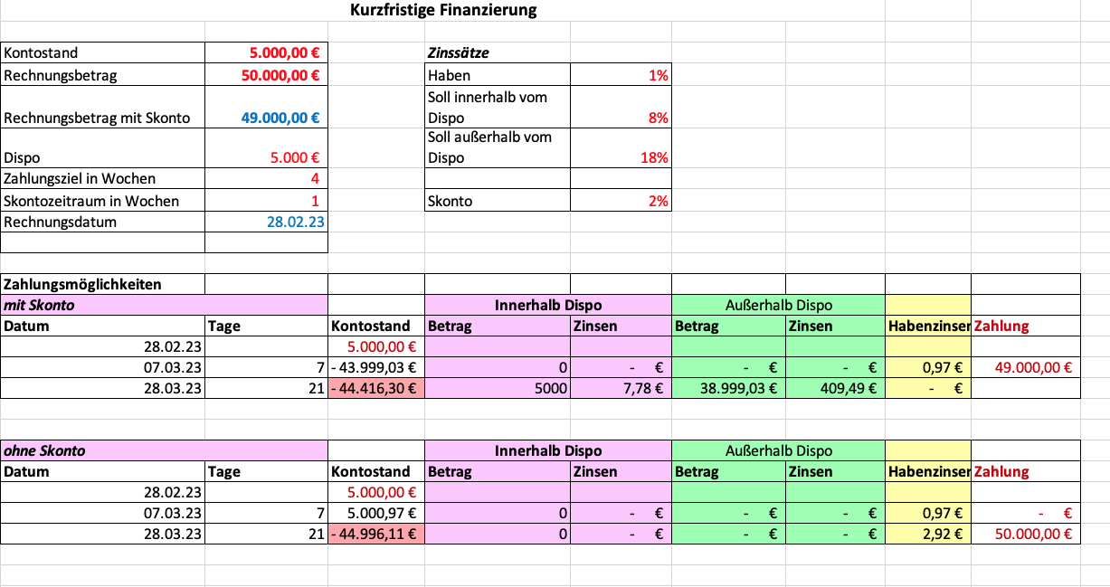
Kurzfristige Finanzierung
 |  |  |  |  | Ergäne die fehlenden Formeln!!
Kontostand | 5,000.00 € |  | Zinssätze |  | Zum Vergleich findest Du unten die Lösung mit den Ergebnissen
Rechnungsbetrag | 50,000.00 € |  | Haben | 1%
Rechnungsbetrag mit Skonto |  |  | Soll innerhalb vom Dispo | 8%
Dispo | 5,000 € |  | Soll außerhalb vom Dispo | 18%
Zahlungsziel in Wochen | 4
Skontozeitraum in Wochen | 1 |  | Skonto | 2%
Rechnungsdatum | 2023-02-28

Zahlungsmöglichkeiten
mit Skonto |  |  | Innerhalb Dispo |  | Außerhalb Dispo
Datum | Tage | Kontostand | Betrag | Zinsen | Betrag | Zinsen | Habenzinsen | Zahlung
2023-02-28 |  | 5,000.00 €
2023-03-07 |  |  | 0 |  | - € |  |  | - €
2023-03-28 |  |  | 0 |  | - €

ohne Skonto |  |  | Innerhalb Dispo |  | Außerhalb Dispo
Datum | Tage | Kontostand | Betrag | Zinsen | Betrag | Zinsen | Habenzinsen | Zahlung
2023-02-28 |  | 5,000.00 €
2023-03-07 |  |  | 0 |  | - € |  |  | - €
2023-03-28 |  | - € | 0 |  | - €

Lösung

